A-COPilot
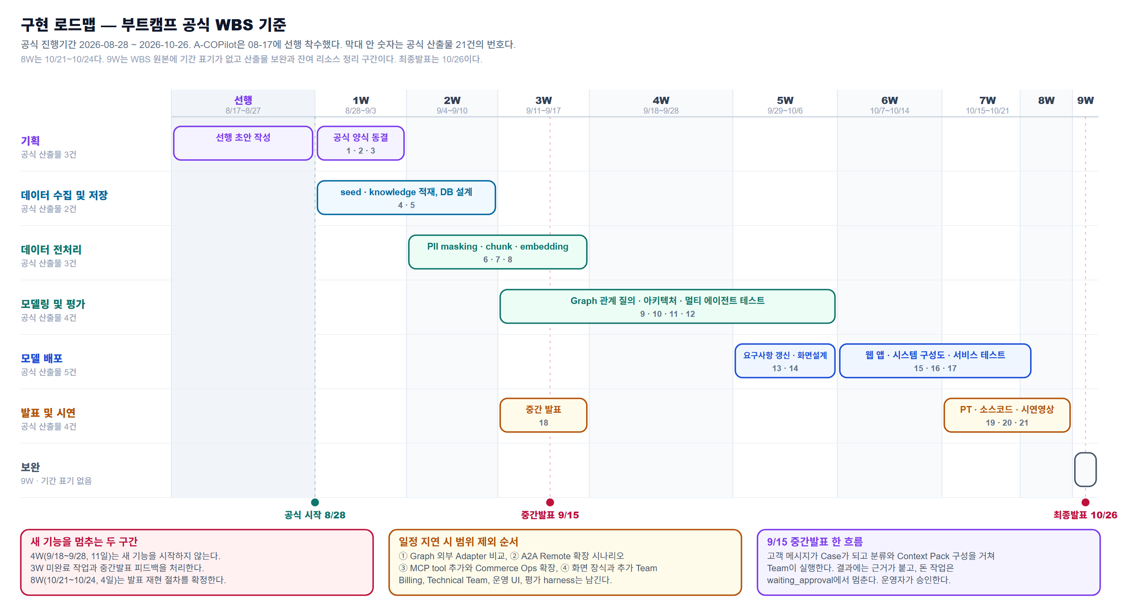
번호 | 팀 이름 | 팀원 | 프로젝트 주제 | 프로젝트 주제 설명 | 활용 기술 스택 | 주제 선정 이유
6 | A-COPilot | 김지혜 · 서유현 · 송채영 · 정세환 · 최상욱 · 최연우 | 다중 에이전트 서빙 기반 고객 피드백 분석 및 맞춤형 응대 자동화 시스템 | 근거번호 링크는 이 표 바로 아래 목록에서 클릭 기업이 자사 고객 응대를 Agentic AI로 운영하도록 구축·판매하는 B2B 플랫폼이며, 고객사의 소비자는 자기 AI에서 MCP를 통해 제한된 검증 범위의 문의·조회 기능을 이용한다. 상품·주문·배송·반품을 포함한 전면 Commerce Ops는 확장 범위(vision)다. · 제공 형태 — Team은 Registry 등록형이며 도입 기업이 자사 Team을 추가해도 Core 코드는 불변이다. · 소비자 접점 — MCP Server가 Tool과 Resource를 노출해 자기 에이전트에서 지금은 제한된 검증 범위의 문의·조회 기능을 제공하고, 상품·주문·배송·반품을 포함한 전면 Commerce Ops는 앞으로 열 확장 범위로 둔다. UCP·AP2 정합성을 고려한다. · 처리 구조 — Case 상태를 관리하고 Agent Team과 Agentic Controller가 실행·대기·재계획·승인을 조정한다. · 안전 경계 — Team은 제안만 반환하고 실행은 승인 경로에서 수행하며, 근거 대조로 없는 대상·금액·수량을 차단한다. · 검증 — 판단과 근거를 함께 기록해 재생·감사하고 golden/holdout과 통계 검정으로 평가한다. · 운영 — 운영자는 이상 신호와 고위험 Action만 확인한다. · 배포 — 자체 호스팅을 목표로 설계했으며, 고객사 배포와 데이터 외부 반출 방지는 별도 검증 항목으로 둔다. | 근거번호 링크는 이 표 바로 아래 목록에서 클릭 · 코어 1 (Case Runtime & Coordination) — Case lifecycle·Shared State·Controller·Top-Level LangGraph에 사용 MVP — Python, LangGraph, PostgreSQL(CAS·트랜잭션), Registry Phase 2 — Redis/RabbitMQ Adapter, Apache AGE·Neo4j · 코어 2 (Access & Action Platform) — Gateway, Tool/Action, approval, idempotency, audit에 사용 MVP — FastAPI, REST/OpenAPI, MCP, A2A Adapter, API Key+Scope Phase 2 — OAuth2/OIDC, 외부 Message Broker · 모델 (Agent Team Module) — Team graph/agent, retrieval/rerank, memory 정책, 모델 선택/라우팅, TeamResult 생성에 사용 MVP — RAG, pgvector, 프롬프트 버전 관리, retrieval/rerank, memory, 모델 라우팅 Phase 2 — GraphRAG 확장 · 검증 & 프론트 — 평가, 통계 검정, contract/회귀 테스트, 운영 UI, 통합 데모, observability에 사용 MVP — pytest, golden/holdout harness, bootstrap/McNemar, contract test, React 운영 UI Phase 2 — 고급 observability · 배포 (Deployment) — 실제 서비스 배포와 24시간 운영 환경에 사용한다. Phase 2: AWS, Docker(컨테이너 기반 배포). 현재 로컬 개발 환경에는 Docker가 설치돼 있지 않아 로컬은 PostgreSQL 직접 실행으로 진행하고, 배포 단계에서 컨테이너화한다. | 근거번호 링크는 이 표 바로 아래 목록에서 클릭 ① 고객이 이미 에이전트다 — 자동화 트래픽이 53%로 인간 47%를 넘었다 [A1]. 미국 리테일 사이트 AI 유입은 전년 대비 4,700% 증가했고 [B1], Shopify AI 유입 주문은 약 13배가 됐으며 [B5], AI 유입 쇼퍼 전환율은 인간보다 42% 높다 [B6]. MCP Server 표면은 1급 기능으로 설계하되, 현재는 제한된 검증 범위의 문의·조회 기능만 열고 주문·CS까지 자기 에이전트로 수행하는 범위는 앞으로 열 확장 대상으로 둔다. ② 시장은 크고 자란다 — 글로벌 AI 고객서비스 시장은 2030년 478.2억 달러, CAGR 25.8%로 전망된다 [C1]. 국내 AICC 수치는 원출처 미확인인 업계 추정이므로 핵심 근거로 단정하지 않는다 [C3]. ③ 도입은 됐는데 작동하지 않는다 — 콜센터 AI 사용 88%, 완전 통합 25% [D1], Gartner의 2027년까지 agentic AI 프로젝트 40% 이상 폐기 전망 [D2], 데모 자동화율 90% 이상 대비 실제 프로덕션 55~70% [D3]이 보여주는 운영화 공백을 겨냥한다. ④ 1군 제품에 구조적 공백이 있다 — Intercom Fin은 단일 에이전트이며 자체 호스팅 불가 근거가 있다 [G1] [G2]. Sierra·Decagon은 공개 비교 자료에서 end-to-end 품질관리 기능이 확인되지 않고 [G3], Decagon의 AOP와 Sierra의 policy는 대화 종결에 최적화된 것으로 분석된다 [G4]. ⑤ 자체 호스팅 수요는 규제가 만든다 — 유럽·중동 기업의 자국 내 워크로드 비중 75% 이상 전망 [F1], sovereign AI에 관한 Deloitte 조사 [F2], AI 인프라 예산 증가 응답 86% [F3]가 이를 뒷받침한다. ⑥ 목표는 더 똑똑한 AI가 아니라 믿고 맡길 수 있는 AI다 — 승인 경계·근거 대조·감사·통계 측정을 구현하고, 현재 확보된 구독·결제·고객운영 시나리오에서 검증한다. 검증 쇼핑몰은 현재 준비 중이며, 해당 사이트에서 주문·반품 시나리오를 확인할 계획이다.

"주제 선정 이유"(위 표) 안의 [F3] 같은 표시는 그 자리에서 클릭할 수 없다 — 엑셀은 셀 하나에 링크를 하나만 허용한다(파일 형식 제약이다). 아래는 같은 문장을 그대로 옮기고, 오른쪽 칸에 실제로 열리는 링크를 따로 붙인 읽기용 표다.
이유 | 문장 전체 |  | 근거1 | 근거2 | 근거3 | 근거4
① | 고객이 이미 에이전트다 — 자동화 트래픽이 53%로 인간 47%를 넘었다. 미국 리테일 사이트 AI 유입은 전년 대비 4,700% 증가했고, Shopify AI 유입 주문은 약 13배가 됐으며, AI 유입 쇼퍼 전환율은 인간보다 42% 높다. MCP Server 표면은 1급 기능으로 설계하되, 현재는 제한된 검증 범위의 문의·조회 기능만 열고 주문·CS까지 자기 에이전트로 수행하는 범위는 앞으로 열 확장 대상으로 둔다. |  | A1 원문 열기 | B1 원문 열기 | B5 원문 열기 | B6 원문 열기
② | 시장은 크고 자란다 — 글로벌 AI 고객서비스 시장은 2030년 478.2억 달러, CAGR 25.8%로 전망된다. 국내 AICC 수치는 원출처 미확인인 업계 추정이므로 핵심 근거로 단정하지 않는다. |  | C1 원문 열기 | C3 원문 열기
③ | 도입은 됐는데 작동하지 않는다 — 콜센터 AI 사용 88%, 완전 통합 25%, Gartner의 2027년까지 agentic AI 프로젝트 40% 이상 폐기 전망, 데모 자동화율 90% 이상 대비 실제 프로덕션 55~70%이 보여주는 운영화 공백을 겨냥한다. |  | D1 원문 열기 | D2 원문 열기 | D3 원문 열기
④ | 1군 제품에 구조적 공백이 있다 — Intercom Fin은 단일 에이전트이며 자체 호스팅 불가 근거가 있다. Sierra·Decagon은 공개 비교 자료에서 end-to-end 품질관리 기능이 확인되지 않고, Decagon의 AOP와 Sierra의 policy는 대화 종결에 최적화된 것으로 분석된다. |  | G1 원문 열기 | G2 원문 열기 | G3 원문 열기 | G4 원문 열기
⑤ | 자체 호스팅 수요는 규제가 만든다 — 유럽·중동 기업의 자국 내 워크로드 비중 75% 이상 전망, sovereign AI에 관한 Deloitte 조사, AI 인프라 예산 증가 응답 86%가 이를 뒷받침한다. |  | F1 원문 열기 | F2 원문 열기 | F3 원문 열기
활용 기술 스택의 공식 문서. 기술 이름을 클릭하면 해당 문서가 열린다. RAG, API Key+Scope, bootstrap·McNemar는 특정 제품이 아니라 링크를 걸지 않았다.
Python | LangGraph | PostgreSQL | Redis | RabbitMQ | Apache AGE | Neo4j
FastAPI | OpenAPI | MCP | A2A | OAuth 2.0 | OpenID Connect | pgvector
pytest | AWS | Docker | React

근거출처 41건
근거번호와 링크 열 모두 클릭하면 원문이 열린다. 등급 열의 1차는 원 발행처, 2차 인용은 재인용이다.
근거번호 | 내용 | 출처기관 | 등급 | 링크
A1 | 자동화 트래픽이 전체 웹 트래픽의 53% (인간 47%). 전년 51%에서 상승 | Imperva(Thales) Bad Bot Report 2026, 13차 연례, 2026-04 발표 | 1차 | imperva.com
A2 | 위 보고서 해설 — "Bots in the Agentic Age" | Imperva 블로그 | 1차 | imperva.com
A3 | 나쁜 봇만으로 전체 트래픽의 40% (전년 대비 +3%p) | 동 보고서 | 1차 | imperva.com
A4 | AI 기반 공격 탐지·차단 12.5배 증가 (일 200만 → 2,500만 건) | 동 보고서 | 1차 | imperva.com
B1 | 미국 리테일 사이트 AI 유입 방문 +4,700% YoY (2025) | Adobe Analytics | 2차 인용 | commercetools.com
B2 | Prime Day GenAI 유입 트래픽 +3,300% YoY | Adobe Analytics | 2차 인용 | commercetools.com
B3 | Black Friday 2025 AI 유입 리테일 트래픽 +805% YoY | Adobe Analytics | 2차 인용 | digitalapplied.com
B4 | Shopify 가맹점 AI 유입 트래픽 약 8배 YoY (Q1 2026) | Shopify | 2차 인용 | metarouter.io
B5 | Shopify AI 유입 주문 약 13배 YoY (Q1 2026) | Shopify | 2차 인용 | metarouter.io
B6 | AI 유입 쇼퍼 전환율이 인간 대비 42% 높음 (Q1 2026) | Adobe | 2차 인용 | commercetools.com
B7 | agentic commerce 시장 2030년 3~5조 달러 전망 | 컨설팅펌 종합 | 2차 인용·추정 | digitalapplied.com
C1 | 글로벌 AI 고객서비스 시장 2030년 478.2억 달러, CAGR 25.8% | MarketsandMarkets | 1차(보도자료) | marketsandmarkets.com
C2 | 동 시장 2026년 151.2억 달러 | MarketsandMarkets 추정 | 2차 인용 | lorikeetcx.ai
C3 | 국내 AICC 2020년 4,214만 달러(약 542억 원) → 2030년 3억 5,008만 달러(약 4,546억 원), CAGR 23.7% | 국내 시장 분석 | 2차·원출처 미확인 | claw-ops.com
D1 | 콜센터 88%가 AI 사용, 그중 25%만 완전 통합 | 업계 통계 종합 | 2차 | lorikeetcx.ai
D2 | 2027년까지 agentic AI 프로젝트 40% 이상 폐기 전망. 원인은 모델 실패가 아니라 운영화 실패 | Gartner | 2차 인용 | kai-waehner.de
D3 | 벤더 데모 자동화율 90%+ vs 실제 프로덕션 55~70% | 수천 건 구현 데이터 | 2차 | builts.ai
E1 | 사람이 처리하는 Tier 1 티켓 1건 15~25 달러 | 지원 비용 통계 | 2차 | mavenagi.com
E2 | AI 해결 티켓 1건 0.49~2.00 달러 | AI 지원 가격 조사 | 2차 | dragapp.com
E3 | Intercom Fin 0.99 달러/해결이 시장 기준가 | 동 | 2차 | dragapp.com
E4 | Fin 평균 해결률 67% (고객사 7,000곳 이상) | Intercom 공개 수치 | 2차 인용 | dragapp.com
E5 | 해결당 과금이 잘될수록 비싸져 이탈 사유 1위 | Fin 리뷰 | 2차 | myaskai.com
F1 | 2030년까지 유럽·중동 기업 75% 이상이 워크로드를 자국 내로 이전 (현재 5% 미만) | Gartner, "Predicts 2026: AI Sovereignty" (2025-10) | 2차 인용 | thoughtminds.ai
F2 | sovereign AI가 이사회 안건. 24개국 3,235명 조사 | Deloitte, "State of AI in the Enterprise 2026" (2025-09) | 2차 인용 | thoughtminds.ai
F3 | 86%가 AI 인프라 예산이 3년 내 3배 이상 증가할 것으로 응답 | Deloitte AI Infrastructure Survey (2025-12) | 2차 인용 | thoughtminds.ai
F4 | 관련 규제: GDPR, HIPAA, DORA, NIS2, EU AI Act | 종합 | 2차 | gooddata.ai
G1 | Intercom Fin은 단일 에이전트. multi-agent 지원·agent-to-agent 통신·전문 에이전트 라우팅의 증거 없음 | Inkeep 비교 | 2차 | inkeep.com
G2 | Fin은 자체 호스팅·온프레미스·air-gapped 불가 → 규제 산업에 hard blocker | Fin 리뷰 | 2차 | myaskai.com
G3 | Sierra·Decagon 모두 end-to-end 품질관리 기능을 공개하지 않음 (2026-06 기준) | Notch 비교 | 2차 | notch.cx
G4 | Decagon의 AOP와 Sierra의 policy는 대화 종결(conversation-closure)에 최적화됐고 프로세스 오케스트레이션용이 아님 | MavenAGI 분석 | 2차 | mavenagi.com
G5 | Decagon은 Zendesk·Salesforce·Kustomer 지원, Freshdesk·HubSpot 미지원 | Decagon 비교 | 2차 | eesel.ai
G6 | Decagon도 AOP 작성 전 선행 엔지니어링 필요 (API 연결·통합·guardrail 구성) | Decagon 가이드 | 2차 | getmacha.com
G7 | 컴플레인은 2026년에도 자율 처리 불가. 감정·서비스 회복 판단·정책 예외에서 기술적으로 맞아도 톤이 틀림 | 업계 분석 | 2차 | builts.ai
H1 | A2A 스펙 1.0, Linux Foundation 이관, 150개 이상 조직, Azure AI Foundry·AWS Bedrock AgentCore·Vertex AI 통합 | Linux Foundation 보도자료 (2026-04) | 1차 | linuxfoundation.org
H2 | AP2 — 에이전트 구매를 서명된 Mandate 3종(Intent/Cart/Payment)으로 표현, W3C Verifiable Credentials | Google Cloud 발표 | 1차 | cloud.google.com
H3 | UCP — Google, 2026-01 NRF 발표. Shopify·Etsy·Wayfair·Target·Walmart 공동 개발. A2A·MCP로 통합 가능 | Google Developers Blog | 1차 | developers.googleblog.com
H4 | UCP 구축 배경 | Shopify Engineering | 1차 | shopify.engineering
H5 | MCP Server가 노출하는 것은 Tool(실행 기능)과 Resource(읽을 데이터) | MCP 공식 문서 | 1차 | platform.claude.com
I1 | 디자인 순서가 아니라 평가자가 질문하는 순서대로 배치한다 ("salesperson approach") | Powered by Search | 등급 미기재 | poweredbysearch.com
I2 | 문제·해결·차별점·타깃 고객·가치 제안을 한 장에 담고 스캔 가능해야 한다 | Kalungi | 등급 미기재 | kalungi.com
I3 | 매출·리스크로 말하는 SaaS 지표를 함께 넣는다 | SaaS Hero | 등급 미기재 | saashero.net

구현 일정 — 부트캠프 공식 WBS 기준
출처: 32기 최종 프로젝트 산출물 관리 시트. 공식 진행기간 2026-08-28 ~ 2026-10-26, 중간발표 2026-09-15, 최종발표 2026-10-26. A-COPilot은 2026-08-17에 선행 착수했다. 아래 "완료 판정 근거" 열의 DoD는 Definition of Done(완료 기준)의 줄임말이다 — A-COP 구현계획서 §27에 1번부터 29번까지 있는 체크리스트로, 각 번호가 "무엇이 되면 그 기능을 끝난 것으로 보는지"와 "무엇으로 확인하는지"를 정해둔 것이다.
주차 | 기간 | 공식 산출물 | 우리 쪽 실제 작업 | 담당 | 완료 판정 근거
선행 | 2026-08-17~2026-08-27, 11일 | 공식 산출물 초안 준비 | WBS·프로젝트 기획·요구사항의 초안 정리, 기존 프로토타입 상태와 DoD 1~29 대조 | 코어 1 / 코어 2 / 모델 3인 / 검증&프론트 | WBS 원본이 선행 결과를 공식 1W 산출물 초안으로 사용한다고 명시한다. CLAUDE 상태표와 v7 §27 대조가 남아 있다.
1W | 8/28~9/3 | 1. WBS 2. 프로젝트 기획서 3. 요구사항 정의서 | 선행 초안을 공식 양식에 맞춰 동결한다. Case Runtime, Access & Action, Agent Team, 평가 기준의 책임 경계를 요구사항에 반영한다. | 코어 1 / 코어 2 / 모델 3인 / 검증&프론트 | WBS 원본의 1W 배정. v7 §16 역할표와 §25의 1주차 stub·Contract Freeze 계획이 판정 기준이다.
2W | 9/4~9/10 | 4. 수집 데이터 보고서 5. 데이터베이스/저장소 설계 문서 | demo seed 데이터, knowledge documents와 RAG 적재 범위를 보고한다. PostgreSQL의 Case·Action 상태와 knowledge_documents·knowledge_chunks 구조를 문서화한다. | 모델 3인 / 코어 1 | CLAUDE에 demo customers 10, subscriptions 10, payments 30, entitlements 10, incidents 3과 knowledge documents 25, chunks 300이 기록되어 있다. DB 스키마는 완료로 기록되어 있다.
3W | 9/11~9/17, 중간발표 9/15 포함 | 6. 데이터 전처리 결과서 7. 머신러닝/딥러닝 학습결과서 8. 학습한 ML/DL 모델 18. 중간 발표 PT 자료 | PII masking, Case fixture 정리, RAG corpus의 chunk·metadata·embedding 적재 과정을 전처리 범위로 정리한다. LLM API 기반 Proposed 평가와 파인튜닝 경로의 현재 상태를 분리해 기록한다. 중간발표에는 Case 생성→분류→Team 실행→근거 포함 결과→승인 대기 흐름을 보여준다. | 모델 3인 / 검증&프론트 / 코어 1 / 코어 2 | CLAUDE에서 PII masking 원칙, RAG 적재·검색 완료, RAG corpus v5 재작업 중, 평가 540 관측, 사람 라벨 20건 미측정으로 기록되어 있다. 중간발표 날짜는 WBS 원본의 9/15다.
4W | 9/18~9/28, 11일 | 공식 신규 산출물 없음 | 3W 판정에서 남은 RAG corpus와 발표 피드백을 보완한다. Context Broker, Team 통합, trace·approval 화면을 안정화한다. 5W 제출용 아키텍처·테스트 근거를 미리 묶는다. | 모델 3인 / 코어 1 / 검증&프론트 | v7 §25의 Context Broker·Team 통합·trace 계획과 CLAUDE의 RAG corpus 재작업 상태를 기준으로 한다.
5W | 9/29~10/6 | 9. 벡터DB/GraphDB 구축 결과서 10. AI 시스템 아키텍처 (멀티 에이전트 아키텍처) 11. 멀티 에이전트 테스트 계획 및 결과 보고서 12. 자체 sLLM 인공지능 (3, 4번 팀) 13. 요구사항 정의서 (업데이트 ver) 14. 화면설계서 | GraphStorePort와 MVP SqlGraphAdapter의 관계 질의 결과를 제출한다. PostgreSQL·pgvector·Context Broker·Team Executor·A2A 경계를 아키텍처로 정리한다. 멀티 에이전트 테스트와 UI 화면설계를 갱신한다. sLLM 산출물은 2절의 조건부 분기로 처리한다. | 코어 1 / 코어 2 / 모델 3인 / 검증&프론트 | CLAUDE에 GraphStorePort·SqlGraphAdapter·A2A Executor가 완료로 기록되어 있다. 다만 DoD 21, 26, 27, 28에는 부분 또는 미착수 항목이 남아 있으므로 관계 질의 fixture와 왕복·파인튜닝 여부를 별도 판정한다.
6W | 10/7~10/14 | 공식 신규 산출물 없음 | 5W 산출물의 누락을 보완한다. A2A 실패·타임아웃·취소·인증 경로와 승인·감사 회귀를 점검한다. | 코어 1 / 코어 2 / 검증&프론트 | v7 §25의 6주차 계획과 DoD 26~27을 근거로 한다. CLAUDE 상태표에서 A2A 실제 왕복은 남은 항목으로 기록되어 있다.
7W | 10/15~10/21 | 15. 개발된 LLM 연동 웹 애플리케이션 16. 시스템 구성도 17. 서비스 테스트 계획 및 결과 보고서 | 운영 UI와 LLM 연동 흐름을 배포 가능한 시연 경로로 묶는다. 시스템 구성도와 서비스 테스트 결과를 작성한다. /ui/{cases,approvals,voc,trace}와 /ui/composer의 상태를 시연 기준에 맞춰 고정한다. | 코어 2 / 검증&프론트 / 코어 1 | CLAUDE에서 운영 UI와 Composer GUI가 완료, 개발 서버가 완료로 기록되어 있다. 서비스 테스트는 전체 테스트 결과와 미완료 DoD를 함께 표시해야 한다.
8W | 10/21~10/24, 4일 | 19. 최종 발표 PT 자료 20. 프로젝트 개발 소스코드 21. 시연영상 | 최종 발표 자료, 소스코드, 시연 영상을 동결한다. 발표는 seed Case를 재실행하고 승인·trace·근거·실패 상태를 확인하는 순서로 구성한다. | 검증&프론트 / 코어 1 / 코어 2 / 모델 3인 | WBS 원본의 8W 배정. CLAUDE의 고정 seed Case, 운영 UI, 릴리스 체크리스트를 근거로 한다.
9W | 기간 표기 없음, 최종발표 10/26 | 8W 산출물 보완 및 잔여 리소스 정리 | 최종 산출물의 링크·실행 절차·발표 영상·DoD evidence를 점검한다. 남은 결함은 확인 필요 또는 미완료로 표시한다. | 검증&프론트 / 전원 | WBS 원본은 9W를 산출물 보완 및 잔여 리소스 정리로 정의하고 최종발표를 10/26으로 둔다.

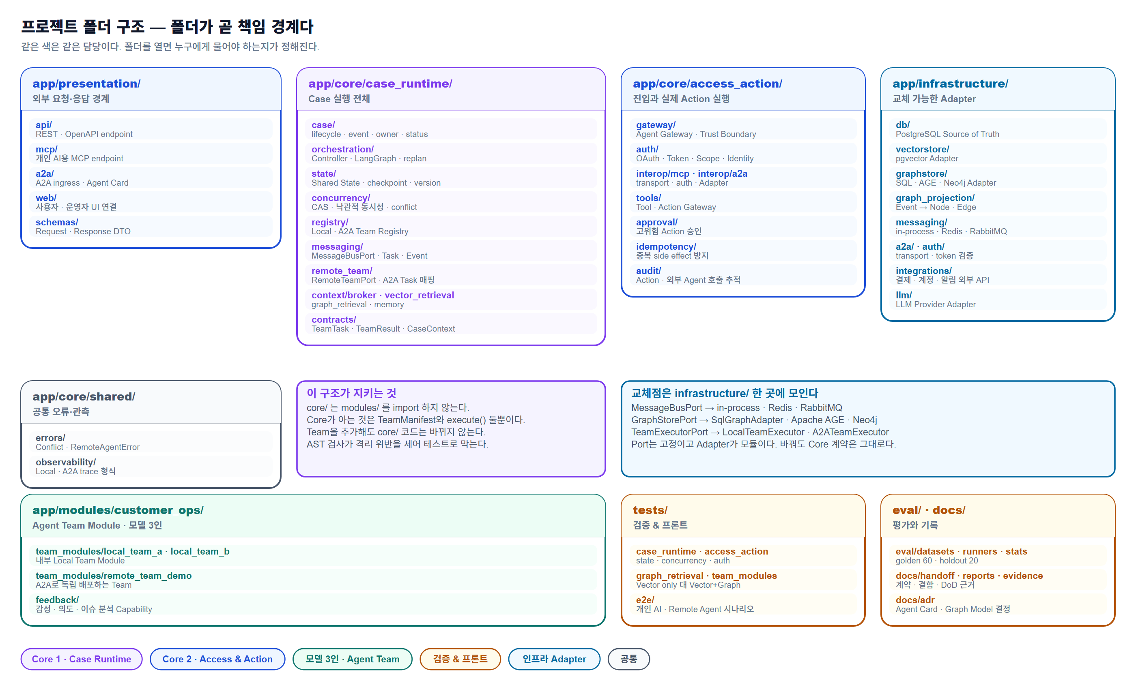
프로젝트 폴더 구조
왼쪽은 경로를 그대로 적은 것이고, 오른쪽 그림은 같은 내용을 담당별로 묶은 것이다.
project/ ├─ app/ │ ├─ presentation/ # 외부 요청/응답 경계 │ │ ├─ api/ # [Core2] REST/OpenAPI endpoint │ │ ├─ mcp/ # [Core2] Personal AI용 MCP endpoint │ │ ├─ a2a/ # [Core2] Remote Agent A2A ingress / Agent Card │ │ ├─ web/ # [UX] 사용자/운영자 UI 연결 │ │ └─ schemas/ # REST/MCP/A2A Request·Response DTO │ │ │ ├─ core/ │ │ ├─ case_runtime/ # [Core1] Customer Case 실행 전체 │ │ │ ├─ case/ # Lifecycle, Event, owner, status │ │ │ ├─ orchestration/ # Controller, Top-Level LangGraph, routing/replan │ │ │ ├─ state/ # Shared State, checkpoint, version │ │ │ ├─ concurrency/ # CAS, Optimistic Concurrency, conflict │ │ │ ├─ registry/ # Local/A2A Team Registry, Capability resolution │ │ │ ├─ messaging/ # Local MessageBus Port, Task/Event │ │ │ ├─ remote_team/ # RemoteTeamPort, A2A Task lifecycle mapping │ │ │ ├─ context/ │ │ │ │ ├─ broker/ # Context Broker orchestration │ │ │ │ ├─ vector_retrieval/ # Vector RAG Port │ │ │ │ ├─ graph_retrieval/ # GraphStorePort (MVP: SQL Adapter) │ │ │ │ └─ memory/ # Memory Port │ │ │ └─ contracts/ # TeamTask, TeamResult, CaseContext, RemoteTask │ │ │ │ │ ├─ access_action/ # [Core2] 외부 진입과 실제 Action 실행 │ │ │ ├─ gateway/ # Agent Gateway / Trust Boundary │ │ │ ├─ auth/ # OAuth, Token, Scope, Agent Identity │ │ │ ├─ interop/ │ │ │ │ ├─ mcp/ # MCP transport/auth │ │ │ │ └─ a2a/

설계 다이어그램
브리핑 문서 briefing/A-COP_브리핑_v8.html 과 같은 그림이다.

기존 Pipeline을 Agentic Customer Operations로 확장하는 이유
왼쪽은 처리 단계를 Agent라고 부르는 구조, 오른쪽은 업무 책임 단위 Team을 상위 Controller가 조정하는 구조다. 오른쪽에만 되돌아오는 화살표가 있다.
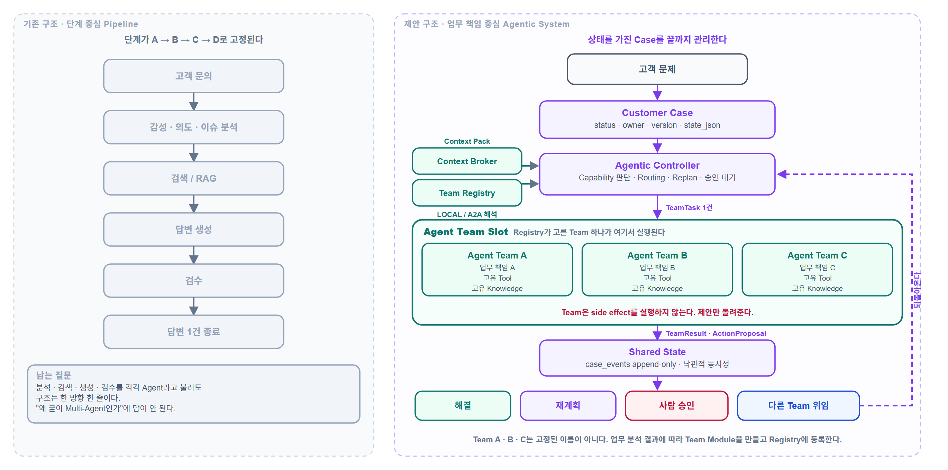

전체 아키텍처 상세
진입 네 갈래가 하나의 Case로 정규화되고, Registry 결과에 따라 LOCAL과 REMOTE A2A로 갈린다. 제안과 실행 사이에 방어층과 승인이 들어간다.
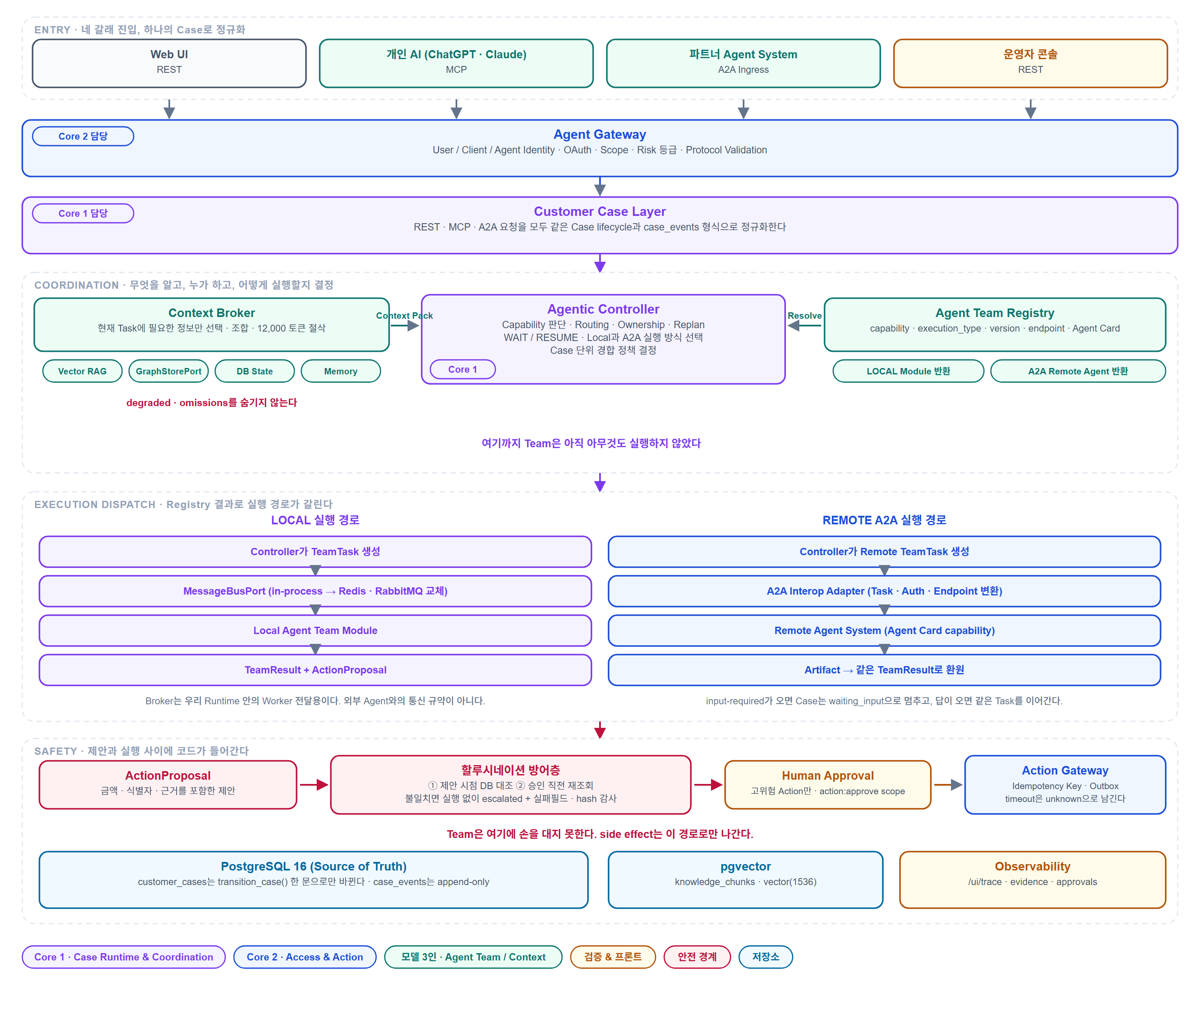

ERD
개념도가 아니라 실제 DDL이다. app/infrastructure/db/migrations/ 의 CREATE TABLE 18개를 컬럼·PK·FK·UNIQUE 그대로 옮겼다. 관계선은 서로 겹치지 않게 배선했다.
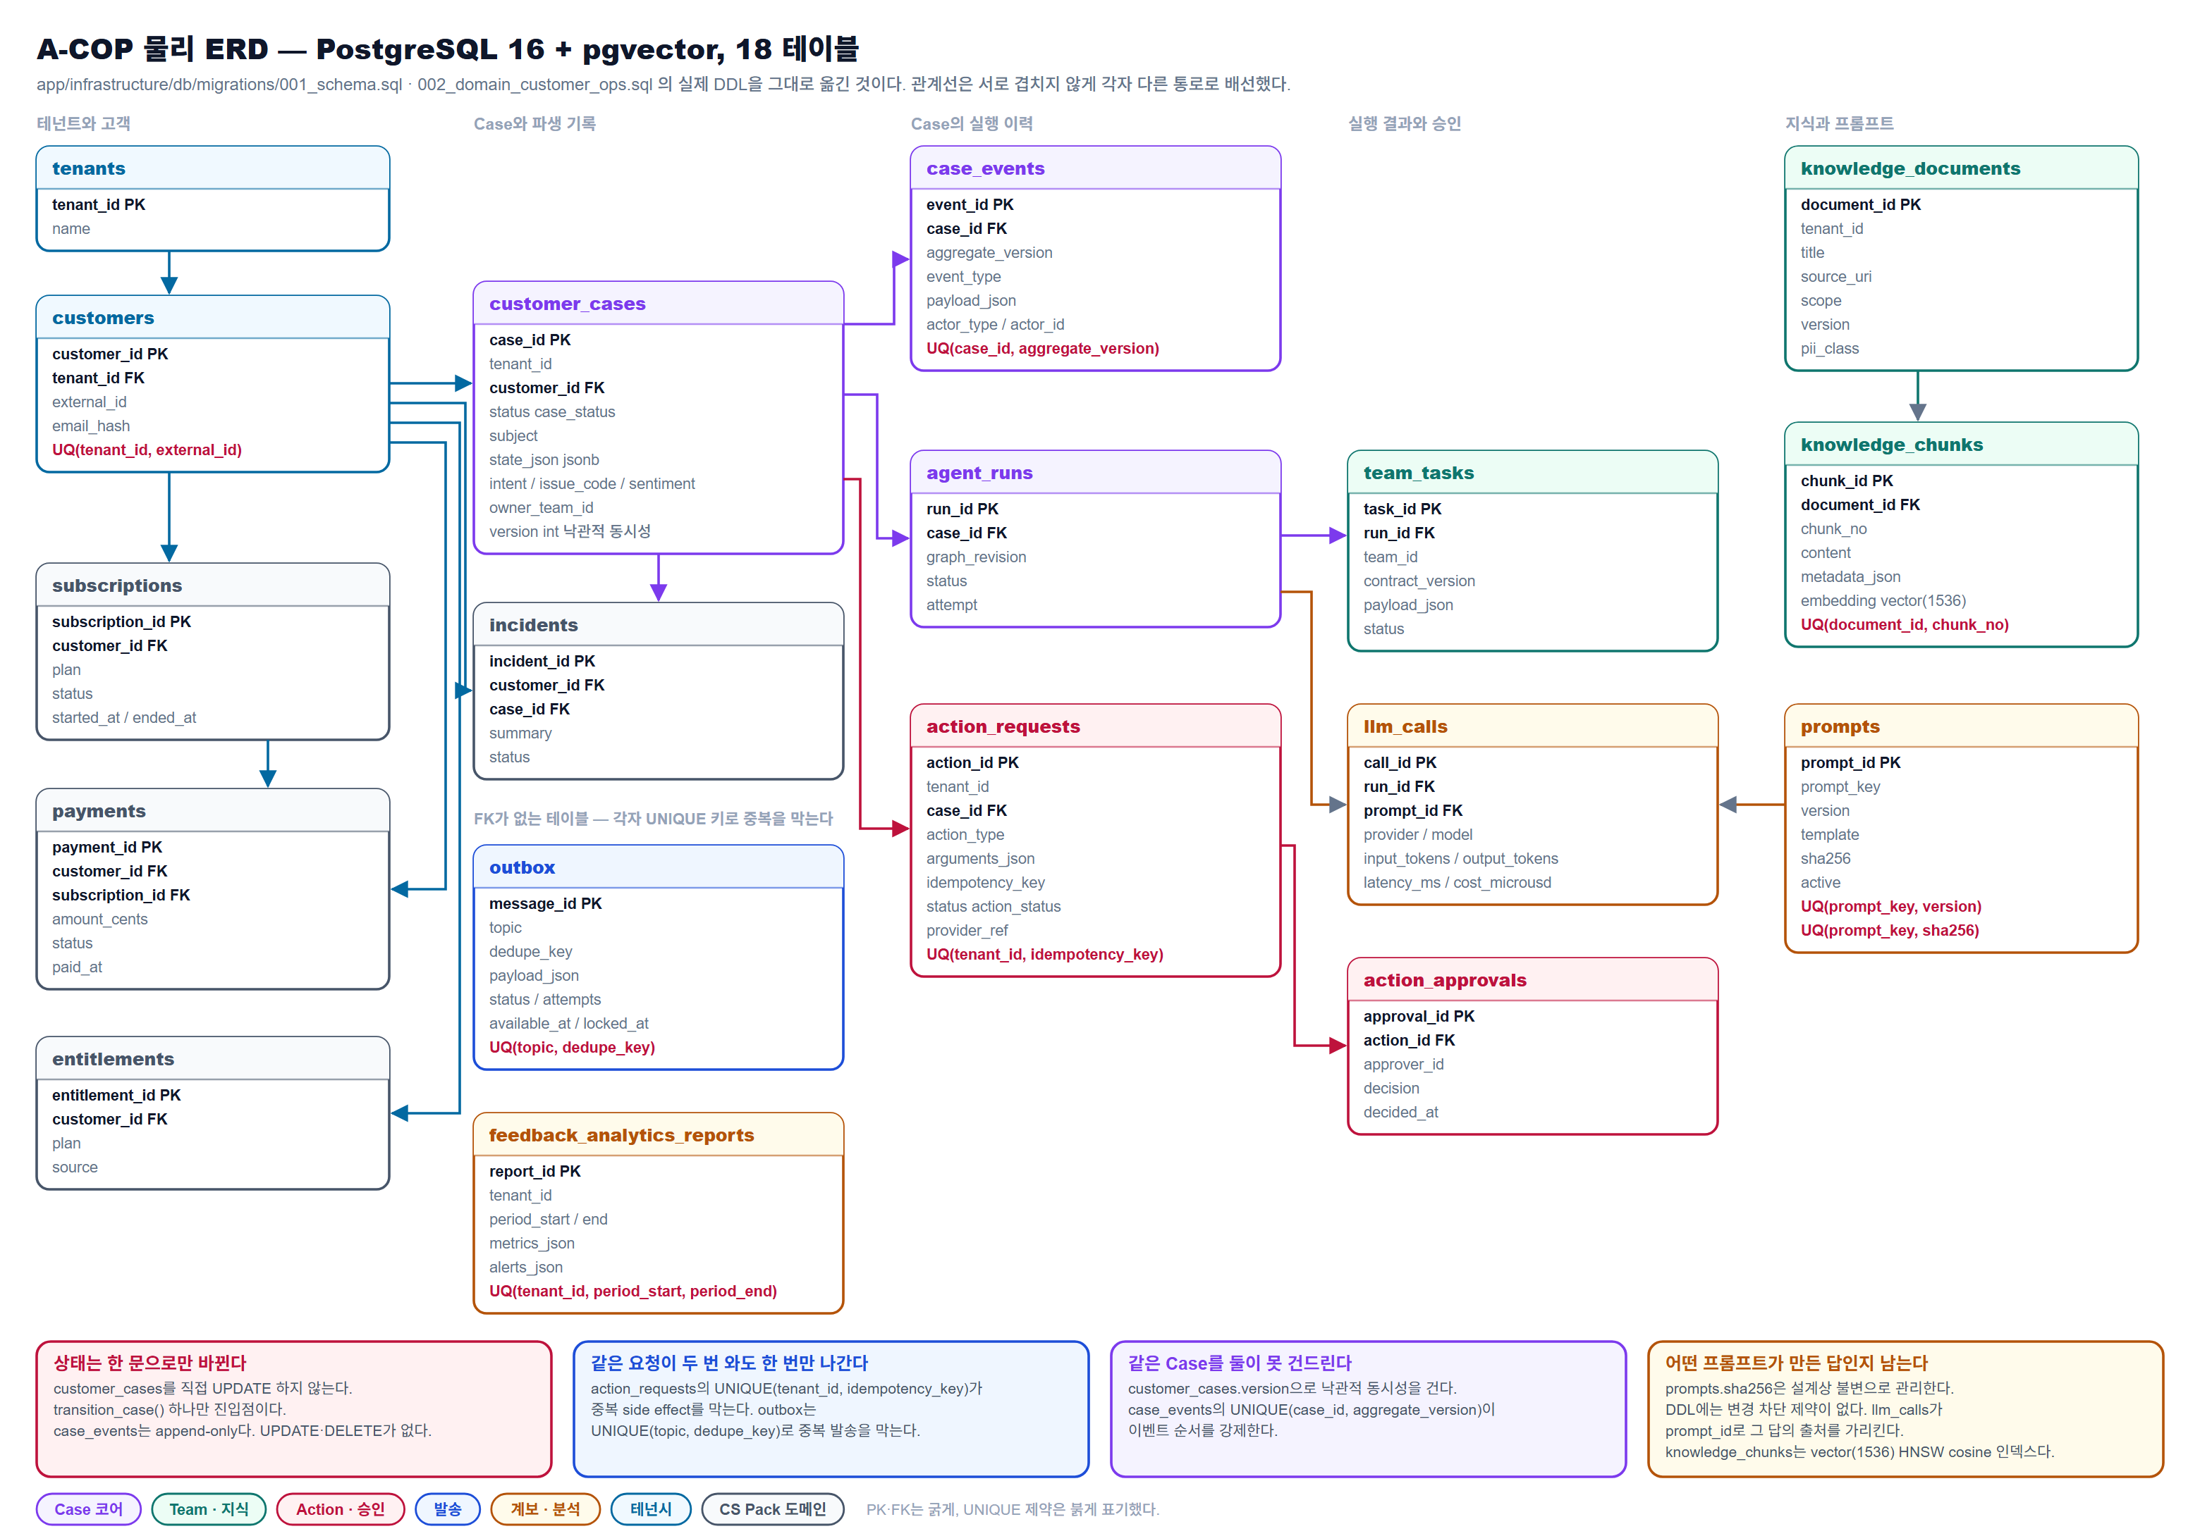

구현 로드맵 간트
위 구현 일정 표를 시간축으로 옮긴 것이다. 막대 안 숫자는 공식 산출물 21건의 번호다.

